アイテム
アイテム

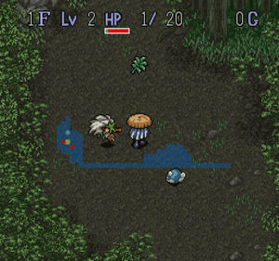 | 各階層、各部屋ごとに一定の確率で 配置します。 HPを回復するアイテムや移動速度を上げる 物などがあります。 32×32pixel

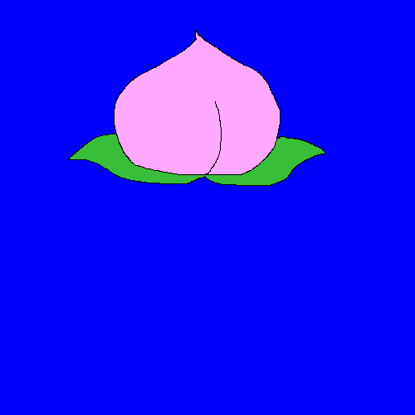 | 白桃

 | HPを1回復。 各部屋に40%でポップ。 100文で売れる。

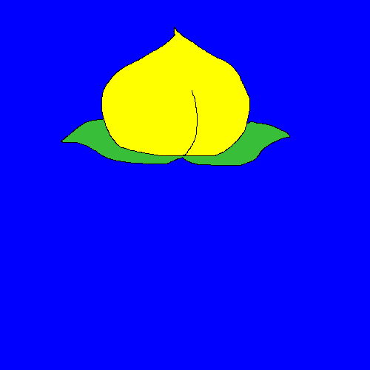 | 黄桃

 | HPを3回復。 各階層に40%でポップ。 300文で売れる。

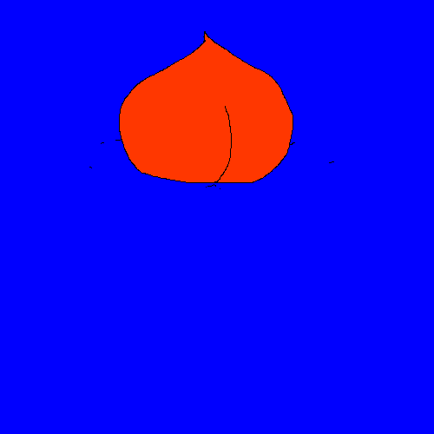 | すもも

 | 各部屋に60%でポップ。 1文で売れる

 | 鬼のツノ

 | 100文で売ることができます。 鬼を倒すと10%でドロップ。

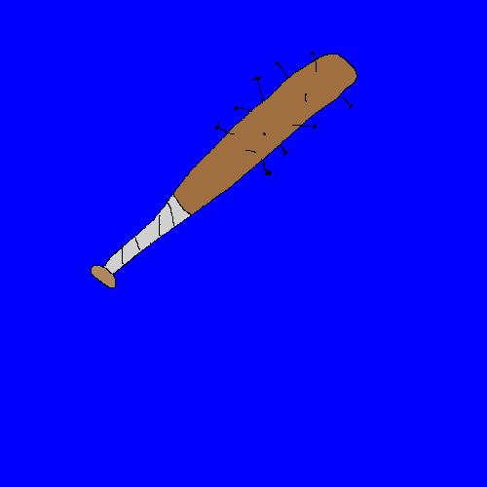 | 鬼の金棒

 | プレイヤーの移動速度が 0.9倍される。 お値段500文。 鬼を倒すと20%でドロップ。

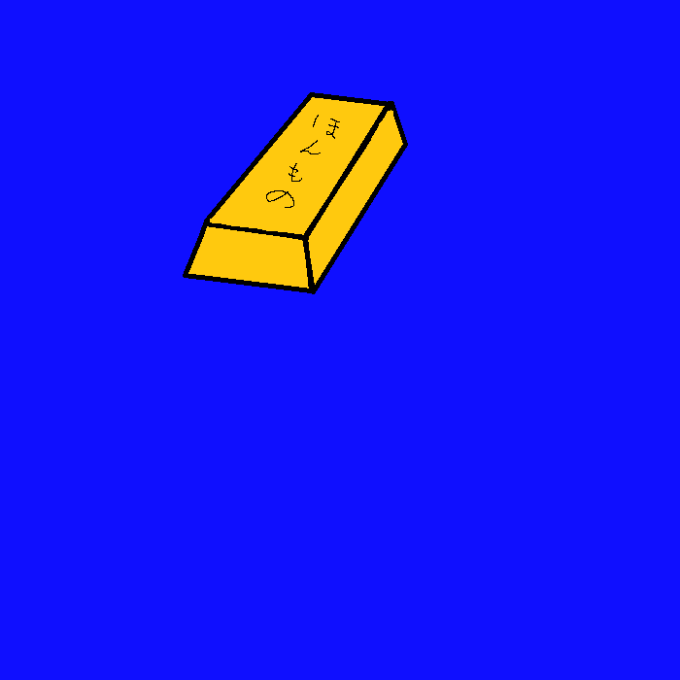 | 金の延べ棒

 | 各階層に10%でポップ。 200貫文で売ることができる。

 | 銀の延べ棒

 | 各階層に30%でポップ。 1貫文で売ることができる。

 | 追加予定

